CollectiveAccess
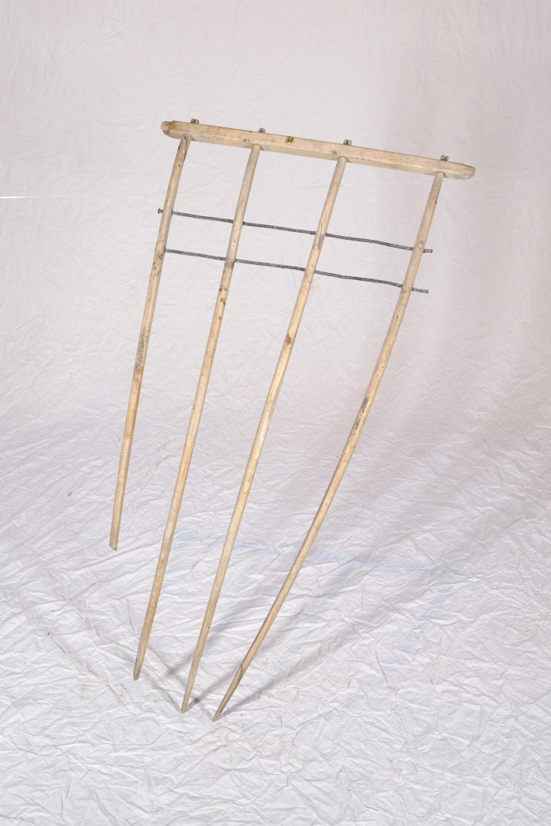
Image | Object | Description | Date
 | Heckgestell einer Hecksense, ohne Blatt und Stiel (A1328) | Hecksensen dienten zum Schneiden von kurzen Getreidesorten. Sie verfügten über ein hölzernes Gestell, das sogenannte Heckgestell, oberhalb des Sensenblattes. Dieses Heckgestell bewirkte, dass geschnittenes Korn besser in Schwaden fiel. Schwaden sind die Reihen von gemähtem Getreide oder auch der Vorgang des Ablegens in Reihen – das Korn wurde geschwadet. Da dieses Schwaden mit kurzen Getreidesorten wie Gerste und Weizen, aber auch bei liegendem Getreide schwieriger war als bei langstieligen, aufrecht stehenden Pflanzen, wurden hierfür Hecksensen eingesetzt.
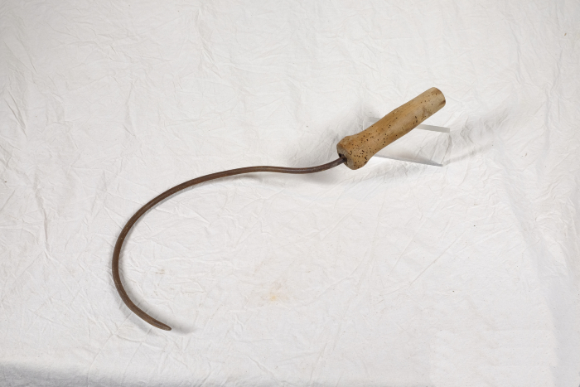 | Wellerhaken (A1354) | Ein Wellerhaken diente zum Auffangen der Getreidehalme bei der Mahd mit der Sense. Dabei wurden entweder eine Kurzsense und ein Wellerhaken in jeweils einer Hand gleichzeitig geführt, oder aber das Getreide im Anschluss an den Schnitt mit einer größeren Sense aufgehoben. Besonders bei Getreide, in dem viele Unkräuter wuchsen, wie beispielsweise Hafer, wurde der Wellerhaken genutzt.

